Analyse 1Rosenbauer
a |  | Veränderung | Interpretation
1 | Umsatzerlöse | 6% | i.e. Geschäftsausweitung
2 | Personalaufwand | 15% | i.e. zus. Personal, Gehaltserhöhungen,...
3 | EBT | 2% | i.e. Verbesserung des Ergebnisses, weniger als Umsatz
4 | Summe AKTIVA | 6% | i.e. Investitionen
5 | Langfristige Verbindlichkeiten | 28% | i.e. Invest. Wurden langfristig finanziert,...
6 | Kurzfristige Verbindlichkeiten | -7% | i.e. kfr. Schulden wurden getilgt
b
anlage oder umlaufintensiv |  | 26% | i.e. umlaufintensiv, typisch bei hochwertigen Waren
Anlageintensität: Anteil des Anlage am Gesamtvermögen,

c
Cash Flow | EBT(EGT)+AfA | 62,263
Vereinfachte Berechnung. Gibt Auskunft über die Selbstfinanzierungskraft des Unternehmens.
Er kann für Investitionen, Schuldentilgungen bzw. Ausschüttungen verwendet werden.

d
Quicktest |  |  | Note
Eigenkapitalquote | EK*100/GK | 37% | 1 | i.e. sehr stabil, gut abgesichert
Entschuldungsdauer | (FK-liquMit)/CF | 5.8 | 3 | i.e. fast im 2er Bereich, relativ gut
Cashflow in % des Umsatzes | CF*100/Umsatz | 7% | 3 | i.e. fast im 2er Bereich, ebenfalls relativ gut
Gesamtkapitalrentabilität | (EGT+FKZinsen)/GK | 8.9% | 3 | i.e. Vergleich mir Alternativanlage (!Zinsniveau)

e,f, |  | 2015 | 2014
Ebit Margine Vergleich | EBIT*100/Umsatz | 5.8% | 5.9% | i.e. guter Wert (vgl. CF in % des Umsatzes), leicht gesunken
Earnings bevor interest & Tax in % des Umsatzes
EBITDA = EBIT + depreciation&amortization - bessere Vergleichbarkeit vom operativen Geschäft |  | 64,657 | 61,022 | i.e. Vergleich mit Cfprakt (Gewinn+AfA) um 3Mio gestiegen

g |  | 2015 | 2014
Working Capital | Kf Verm-kf Verb | 178,268 | 137,673 | i.e. ist stark positiv, Deckungsgrad hat sich verbessert
Working Capital ist ein Wert in €, der angiebt,
wieviel des Umlaufvermögens langfristig finanziert ist. Sollte stark positiv sein.

 |  | 2015 | 2014
Liquidität 2. Grades | (Zhahlungsmittel + kf Vermögen i.e. Forderungn)*100/kf Verb | 64% | 50% | i.e. sollte > 100% sein, reicht hier nicht aus
gibt an, ob kurzfristige Verbindlichkeiten durch Zahlungsmittel und kurzfristiges Vermögen |  |  |  | d.h. Vorräte werden relativ hoch sein
abgedeckt werden können.
h
Anlagendeckung II Grades | (EK+lf FK)/AV | 212% | 194% | i.e. goldene Regel ist erfüllt, hat sich erhöht
Goldene Bilanzregel (langfristiges Vermögen sollte langfristig finanziert sein).
Anlagendeckung 2. Grades prüft diese Regel. Sollte >100% liegen.

i (Mittelherkunft, Passiva) | 2015 |  | 2014
Eigenkapital |  | Anteil am GK |  | Anteil am GK
Grundkaptial | 13,600.00 | 2%
Kapitalrücklagen | 23,703.40
Sonstige Rücklagen | -6,717.10
Kumulierte Ergebnisse | 165,113.50 | 27%

Ergebnis den Aktionäre der Muttergesellschaft | 195,699.80
Ergebnis nicht beherrschande Anteile | 30,902.50
Summe Eigenkapital | 226,602.30 | 37% | 198,349 | 34% | i.e. % hat sich erhöht
Langfristige verzinsliche Verbindlichkeiten | 74,409.10 | 12%
Sonstige langfristige Verbindlichkeiten | 1,347.70
Langfristige Rückstellungen | 30,156.20 | 5%
Passive latente Steuern | 4,256.00
Langfristige Verbindlichkeiten | 110,169.00 | 18%
Kurzfristige verzinsliche Verbindlichkeiten | 135,216.40 | 22%
Erhaltene Anzahlungen von Kunden | 18,977.60 | 3%
Lieferantenverbindlichkeiten | 43,168.80 | 7%
Sonstige kurzfristige Verbindlichkeiten | 59,514.60 | 10%
Kurzfristige Rückstellungen | 18,116.30 | 3%
Kurzfristige Verbindlichkeiten | 274,993.70 | 45%
Summe PASSIVA | 611,765.00 | 100% | 579,857 | 100%

j, k,
Aktienkurs | 2016-10-17
KGV gibt an, wie viele Jahre es dauert, bis das Unternehmen den Wert seiner Aktien als Gewinn erwirtschaftet hat.
 | KGV | 20,1 Jahre | i.e. 20 Jahre derzeit, Verbesserung geplant, 16,8 2016
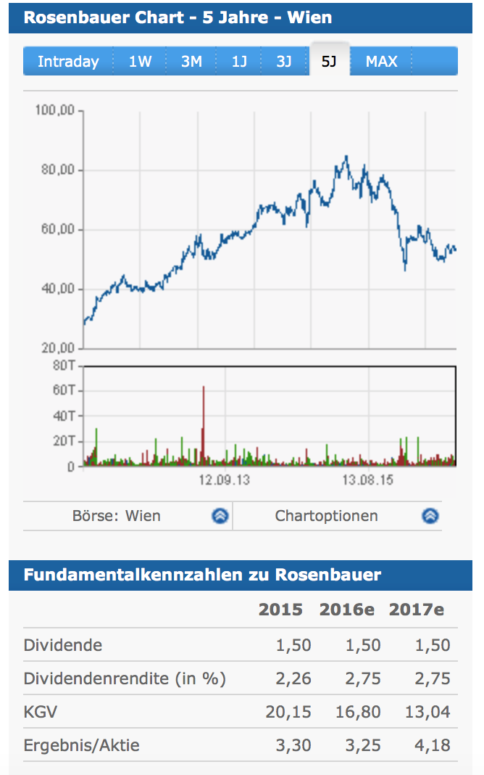

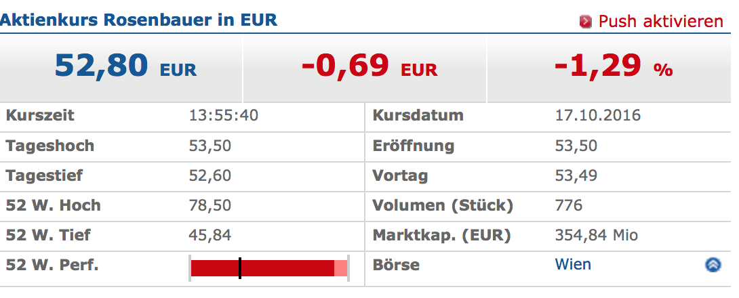

 |  | hz

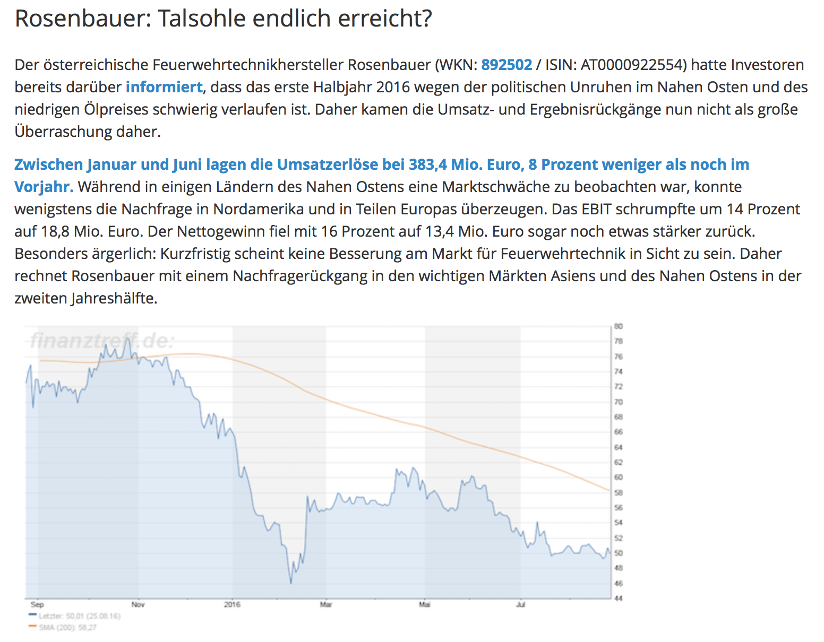

l
Das Unternehmen verfügt über keine Anleihen und kein Rating.
m
wahrscheinlich im B-Bereich, nicht sicher ob investmentgrade |  | B | 1 Quicktestkennzahl 1, 2 im oberen 3er
n
Marktkapitalisierung
ist der Gesamtwert der Anteile eines börsennotierten Unternehmens. |  |  | 354,85 Mio Euro S. Börseninfo
(Kurs * Anzahl der im Umlauf befindlichen Anteile des Unternehmens)
o
Bilanzierung nach IFRS
IFRS = International Financial Reporting Standards
Unterschiede
Anlegerschutz steht im Vordergrund (Gläubigerschutz bei UGB)
True & Fair View Prinzip (Vorsichtsprinzip bei UGB)
kaum Wahlrechte (im UGB viele Wahlrechte
es wird auch Kapitalflußrechnung und Eigenkapitalveränderungsrechnung veröffentlicht
Aktivierungspflicht bei selbsterstellten immateriellen Vermögen
Forderungen in Fremdwährung zu Stichtagswerten (UGB Niederstwertprinzip)
Verbindlichkeiten in Fremdwährung zu Stichtagswerten (UGB Höchstwertprinzip)
etc.

